상품제안서
삼성 Endurance Micro SD카드 | 상품코드: F14375

 |  |  |  |  |  |  | 02-412-0044 | www.easy1.co.kr
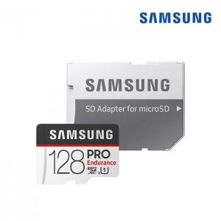

【상세/제작정보】 | .

【인쇄/포장옵션】 | / 별도문의

【공급단가】 | 수량 | 50~ | 100~ | 500~ | 1,000~ | 2,000~
*VAT별도 | 32G | 13,500원 | 13,000원 | 12,500원 | 12,000원 | 11,700원
 | 64G | 20,110원 | 19,370원 | 18,620원 | 17,880원 | 17,430원
 | 128G | 38,880원 | 37,440원 | 36,000원 | 34,560원 | 33,690원

【상품 URL】 | http://www.easy1.co.kr/src/goods_detail.php?gdno=14375

